UC2909计算公式（正向推导）
UC2909/UC3909充电电阻设计
电池参数（用户输入） |  |  |  |  | 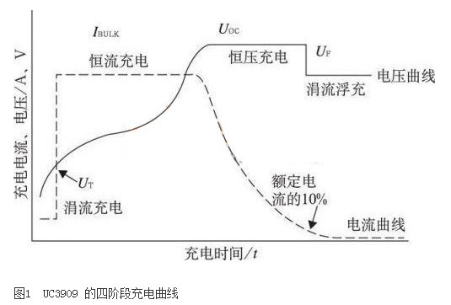 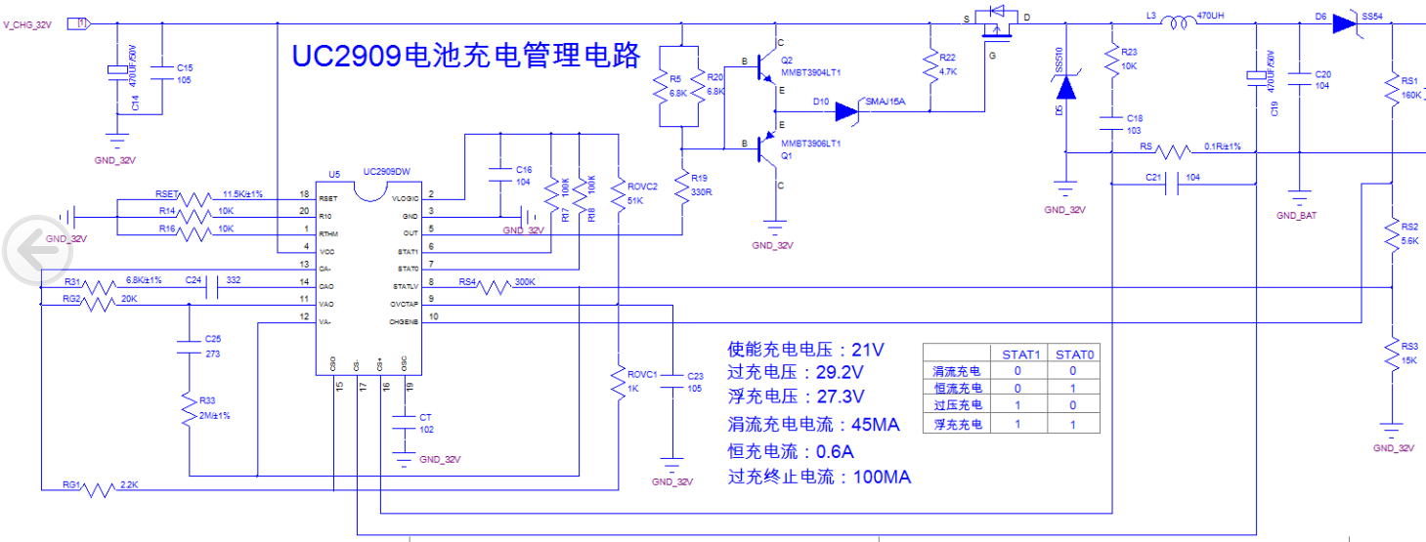
电池电压 | 24 |  | V
电池容量 | 7 |  | AH
RSET | 11.5 |  | kΩ
RS | 0.1 |  | Ω | 常规取0.1Ω 该取值应小于0.35/IBULK

充电参数设置（用户输入）
恒流充电起始电压 VT | 21 |  | V | 由电池规格确定 如果考虑兼容锂电池，可考虑降低过冲电压大小
过冲起始电压 VOC （overcharge voltage） | 29.2 |  | V
浮充起始电压 VF | 27.3 |  | V
涓流充电电流 ITC trickle charge current | 0.0065 | 45.5 | mA | 建议取0.004C 取值时考虑计算结果中的RG1，RG2阻值的通用性
过冲终止电流 IOCT overcharge current | 0.015 | 105 | mA | 建议取0.02C
恒流充电电流 IBULK | 0.086 | 0.602 | A | 建议取0.2C

充电电阻设置参数
设定 IOCT 相关电阻 | ROVC1/ROVC2 | 0.0194 | /
 | ROVC1 | 1 | kΩ | 用户初选参数，选择时考虑ROVC1和ROVC2电阻的通用性
 | ROVC2 | 51 | kΩ
设定 ITC 相关电阻 | RG1 | 2.28 | kΩ
设定 IBULK 相关电阻 | RG2 | 20 | kΩ
设定 VT、VOC、VF 相关电阻 | RS3||RS4 | 15 | kΩ | 为了便于计算，假定RS3||RS4电阻值
 | RS1 | 169.6 | kΩ
 | RS2 | 5.9 | kΩ
 | RS3 | 16.1 | kΩ
 | RS4 | 212.4 | kΩ

